FALLAS Y FRACTURAS
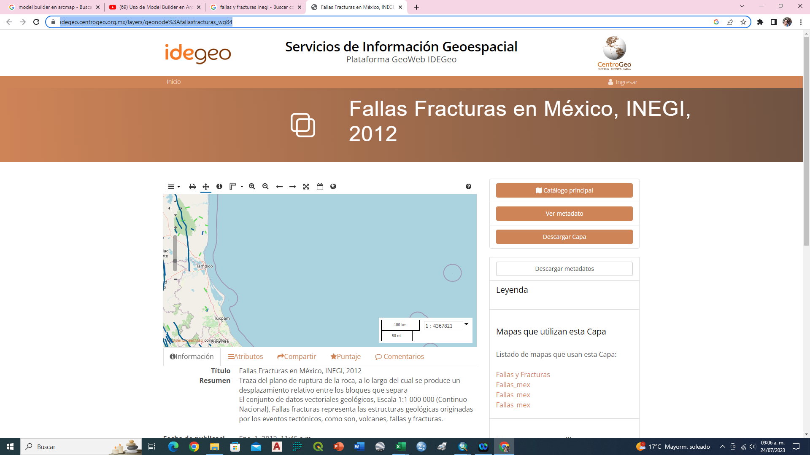
FID | Shape | LENGTH | ENTIDAD | TIPO | DIRECCION | DES_BLOQUE | MOV_FALLA | INCLINA_ | BUZAMIENTO | REPRESENTA
3529 | Polyline | 12444.668 | FRACTURA | N/A | Norte-Sur | N/A | N/A | N/A | N/A | Definida
3675 | Polyline | 14068.321 | FALLA | Normal | Noroeste-Sureste | Suroeste | N/A | N/A | N/A | Definida
3677 | Polyline | 11718.156 | FRACTURA | N/A | Noroeste-Sureste | N/A | N/A | N/A | N/A | Definida
3699 | Polyline | 12907.175 | FRACTURA | N/A | Noroeste-Sureste | N/A | N/A | N/A | N/A | Definida

https://idegeo.centrogeo.org.mx/layers/geonode%3Afallasfracturas_wg84

